المؤشرات الكلية

سوق العراق للاوراق المالية
جلسة الاربعاء 2025/12/24 |  |  |  | تقرير أسعار الأسهم المتداولة واخبار الشركات
الجلسة (231)
الاسهم المتداولة المدرجة و OTC |  |  | 2,280,241,375 |  |  | قيمة الأسهم المتداولة المدرجة و OTC |  | 2,724,095,890 |  |  | صفقات الشركات المدرجة وOTC | 1110
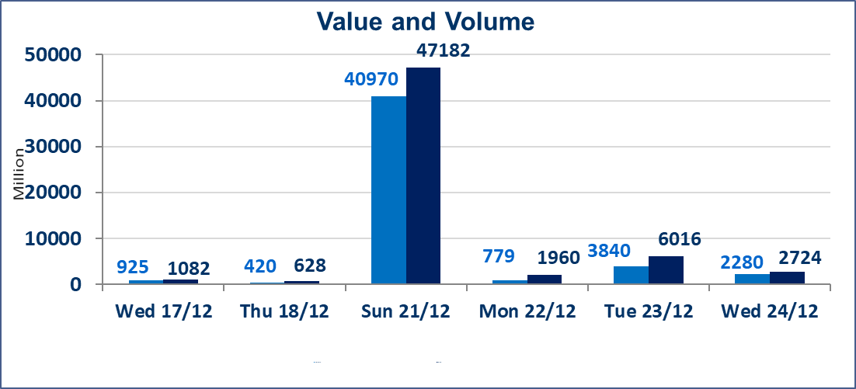
المؤشر60 ISX اليوم | 988.42 |  | نقطة |  |  | المؤشر15 ISX اليوم | 1205.37 | نقطة
المؤشر 60 ISX السابق | 976.80 |  | نقطة |  |  | المؤشر 15 ISX السابق | 1186.73 | نقطة
نسبة التغير | 1.19 |  | % |  |  | نسبة التغير | 1.57 | %
عدد النقاط | 11.62 |  | نقطة |  |  | عدد النقاط | 18.64 | نقطة

الشركات المدرجة | 104 | OTC | 15 | 119 |  | الشركات غير المتداولة المدرجة | 41 | OTC | 12 | 53
الشركات المتداولة | 47 | OTC | 2 | 49 |  | الشركات المرتفعة |  |  | 19
شركات الهيئة العامة |  |  |  | 6 |  | الشركات المنخفضة |  |  | 13
الموقوفة بقرار من هيأة الأوراق المالية |  |  |  | 10
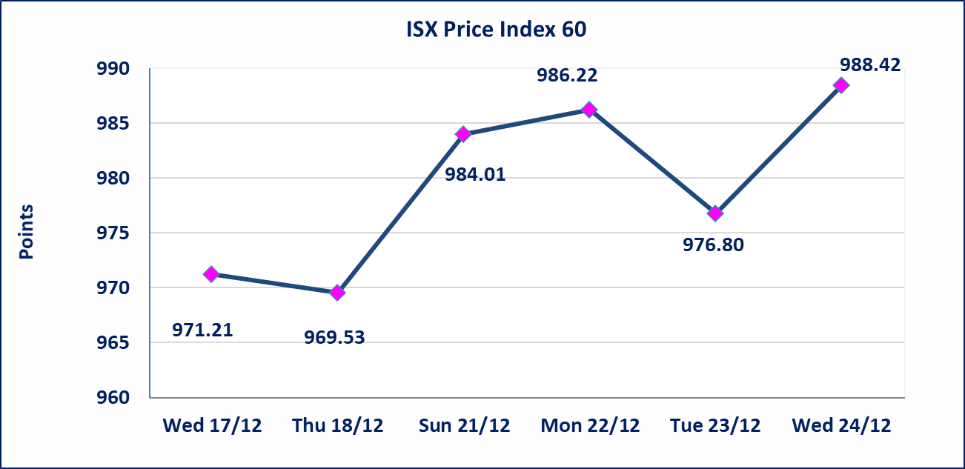 |  |  |  |  |  | 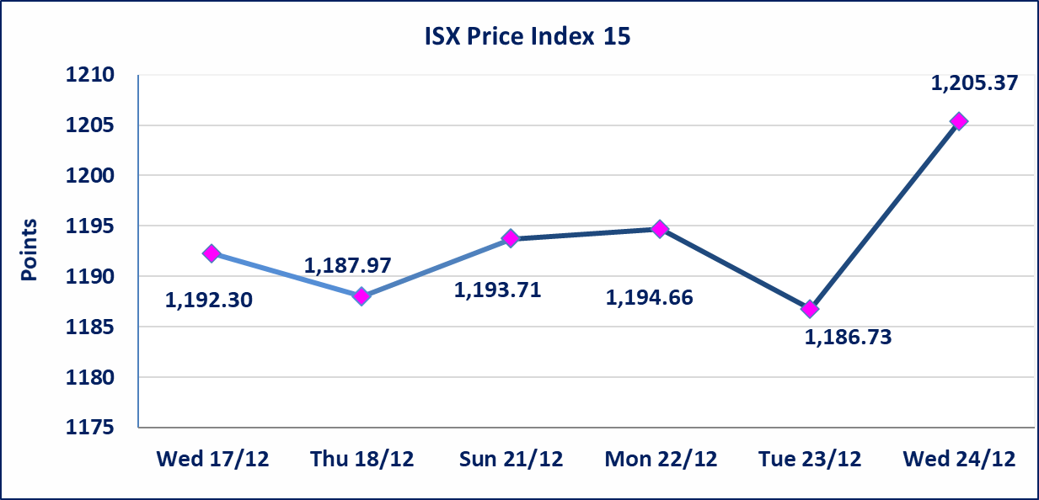

* | تقرر عدم تنظيم جلسة تداول ليوم الخميس 2025/12/25 بناء على قرار الامانة العامة لمجلس الوزراء اعتبار عطلة رسمية بماسبة اعياد ميلاد السيد المسيح وستنظم الجلسات اعتبارا من يوم الاحد 2025/12/28 حسب توقيتاتها الرسمية
سندات اعمار - الاصدارية الثالثة فئةمليون دينار CB50 | ايقاف التداول على سندات إعمار الاصدارية الثالثة فئة (مليون) دينار إعتباراً من جلسة الاربعاء 2025/12/24 لقرب استحقاق الفائدة نصف سنوية 2025/12/30.
* | استنادا الى قرار مجلس المحافظين لسوق العراق للاوراق المالية ستكون اخر جلسة تداول لعام 2025 يوم الثلاثاء 2025/12/30 واول جلسة تداول لعام 2026 يوم الاحد 2026/1/4.
ايلاف للتامين (NELF) | تم اطلاق التداول إعتباراً من جلسة الاربعاء 2025/12/24 بعد ايداع 5% من رأس المال او بعد مرور (21) يوم من تاريخ بدء الايداع في منصة الشركات غير المدرجة ISX-OTC.
سندات اعمار - الاصدارية الثالثة فئة 500 الف دينار CB45 | ايقاف التداول على سندات إعمار الاصدارية الثالثة فئة (500) الف دينار إعتباراً من جلسة الثلاثاء 2025/12/16 لكون تاريخ الاطفاء 2025/12/30.
الحد الأعلى والادنى للتغير في السعر | نسبة التغير في المنصة النظامية (15%)، نسبة التغير في المنصة الثانية (20%)، نسبة التغير في المنصة الثالثة (5%) إرتفاعاً وإنخفاضاً من سعر الاغلاق السابق.
Web site : www.isx-iq.net E-mail : info-isx@isx-iq.net |  |  |  |  | 07834000034 - 07711211522 : ص . ب :3607 العلوية الهاتف |  |  |  |  |  | بغداد /الكرادة/ قرب المسرح الوطني /مجاور مصرف الخليج التجاري

نسبة التغير
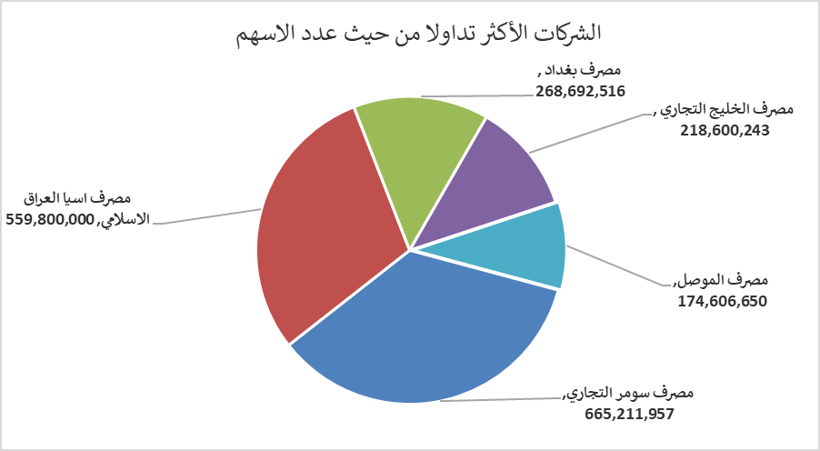
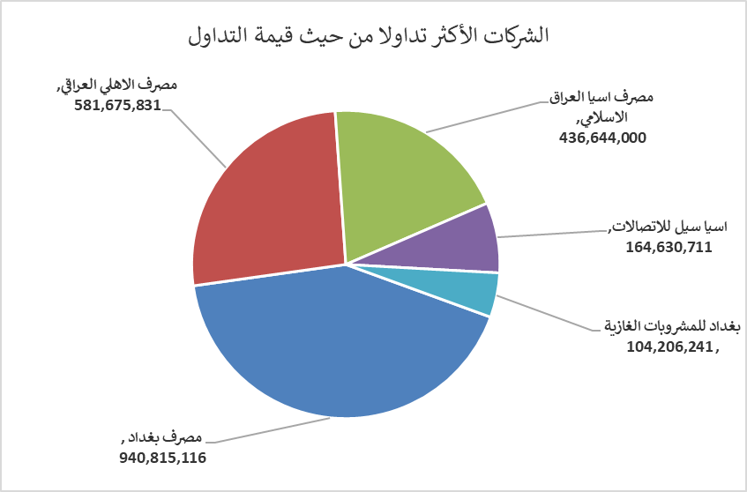
الشركات الأكثر ارتفاعاً وانخفاضاً

نسبة التغير لاسعار الاغلاق الاكثر ارتفاعاً |  |  |  | نسبة التغير لاسعار الاغلاق الاكثر انخفاضاً
اسم الشركة | اغلاق | التغير(%) | الاسهم المتداولة | اسم الشركة | اغلاق | التغير (%) | الاسهم المتداولة
مصرف اشور الدولي | 0.320 | 10.34 | 95,145,000 | الحديثة للانتاج الحيواني | 0.360 | -10.00 | 924,626
العراقية للاعمال الهندسية | 5.500 | 10.00 | 200,000 | الخاتم للاتصالات | 3.050 | -7.29 | 1,875,254
مصرف العطاء الاسلامي | 0.110 | 10.00 | 949,773 | مصرف الموصل | 0.150 | -6.25 | 174,606,650
مصرف سومر التجاري | 0.140 | 7.69 | 665,211,957 | الصناعات الالكترونية | 2.420 | -4.72 | 419,670
مصرف الاهلي العراقي | 4.900 | 6.29 | 121,231,820 | الخازر لانتاج المواد الانشائية | 1.270 | -4.51 | 652,020

الشركات الاكثر نشاطا حسب الاسهم المتداولة (حجم التداول) |  |  |  | الشركات الاكثر نشاطا حسب القيمة المتداولة
اسم الشركة | اغلاق | التغير(%) | الاسهم المتداولة | اسم الشركة | اغلاق | التغير (%) | القيمة المتداولة
مصرف سومر التجاري | 0.140 | 7.69 | 665,211,957 | مصرف بغداد | 3.540 | 4.12 | 940,815,116
مصرف اسيا العراق الاسلامي | 0.780 | 0.00 | 559,800,000 | مصرف الاهلي العراقي | 4.900 | 6.29 | 581,675,831
مصرف بغداد | 3.540 | 4.12 | 268,692,516 | مصرف اسيا العراق الاسلامي | 0.780 | 0.00 | 436,644,000
مصرف الخليج التجاري | 0.290 | 0.00 | 218,600,243 | اسيا سيل للاتصالات | 13.200 | 0.00 | 164,630,711
مصرف الموصل | 0.150 | -6.25 | 174,606,650 | بغداد للمشروبات الغازية | 5.810 | 1.04 | 104,206,241

